Tabelle1
FUSSBALLVERBAND NORDWESTSCHWEIZ

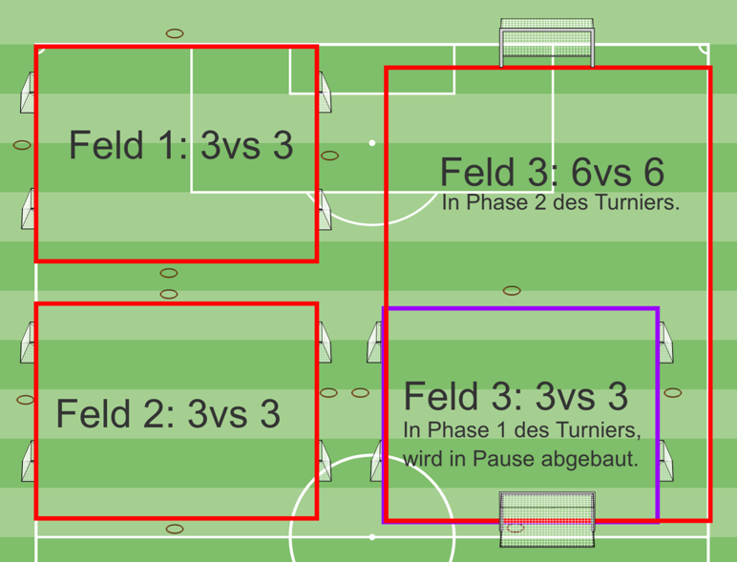
Spielplan

Turnier Nr.
Heimclub:
Spielort:
Wochentag/Datum:
Turnierbeginn: |  |  |  |  | Uhr
Garderoben:
Verantwortl. Person:
Telefon:

3 teilnehmende |  |  |  |  | A1
Mannschaften |  |  |  |  | A2
 |  |  |  |  | A3

Modus und Turnierdauer Phase 1 vor der Pause: Spiele im 3vs3 - Spielzeit pro Runde 8 Minuten.In der Pause wird das 3vs3 Feld Nr. 3 abgebaut und die Spiele im 6vs6 dauern dann 12 Minuten.
3 Min. Pause zwischen den Spielen / nach drei Runden 14 Min Pause / Turnierdauer 2 Stunden und 10 min.

Spielplan
Runde | 1 | 3 vs 3 | 1 | 0:00:00 | A1 | - | A2
 | 1 | 3 vs 3 | 2 | 0:00:00 | A3 | - | A1
 | 1 | 3 vs 3 | 3 | 0:00:00 | A3 | - | A2

Runde | 2 | 3 vs 3 | 1 | 0:11:00 | A2 | - | A3
 | 2 | 3 vs 3 | 2 | 0:11:00 | A1 | - | A2
 | 2 | 3 vs 3 | 3 | 0:11:00 | A3 | - | A1

Runde | 3 | 3 vs 3 | 1 | 0:22:00 | A2 |  | A1
 | 3 | 3 vs 3 | 2 | 0:22:00 | A2 | - | A3
 | 3 | 3 vs 3 | 3 | 0:22:00 | A3 | - | A1

Runde | 4 | 3 vs 3 | 1 | 0:33:00 | A3 | - | A1
 | 4 | 3 vs 3 | 2 | 0:33:00 | A2 | - | A3
 | 4 | 3 vs 3 | 3 | 0:33:00 | A2 | - | A1

Runde | 5 | 6 vs 6 | 3 | 0:55:00 | A2 | - | A1

Runde | 6 | 6 vs 6 | 3 | 1:10:00 | A1 | - | A3

Runde | 7 | 6 vs 6 | 3 | 1:25:00 | A2 | - | A3

Runde | 8 | 6 vs 6 | 3 | 1:40:00 | A2 | - | A1

Runde | 9 | 6 vs 6 | 3 | 1:55:00 | A3 | - | A1

